Содержание
 | АО"Контакт" 424026, Россия, Республика Марий Эл, г.Йошкар-Ола, ул.К.Маркса 133
 | Тел. (8362) 45-06-70, 45-08-95, факс 45-12-41
 | e-mail: zavod@mariholod.com

 |  | ВАША СКИДКА | %

Торговое холодильное оборудование Марихолодмаш

Прайс-лист действителен с 13 февраля 2019 года.
В прайсе указаны рекомендуемые розничные цены с учетом НДС. |  | Холодильные витрины

Стандартные цвета декоративных панелей.

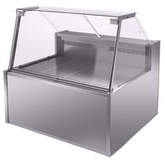
красный 3020 RAL |  | Парабель
синий 5002 RAL
зеленый 6029 RAL
желтый 1003 RAL
серый 7040 RAL
белый 9016 RAL
Нестандартные цвета металлических цветных декоративных панелей выполняются с повышающим коэффициентом цены - 1,1. |  | Валенсия
Стандартные цвета металлических цветных декоративных панелей выполняются без удорожания |  | Холодильные пристенные витрины
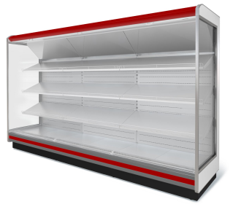
Окраска внутренних поверхностей выполняются с повышающим коэффициентом цены - 1,1.
Пластиковые накладки НЕ ОКРАШИВАЮТСЯ!!!
Холодильное оборудование Марихолодмаш предназначены для установки в предприятиях розничной продажи продуктов питания, использующих системы центрального холодоснабжения.

Продукция сертифицирована в ГОССТАНДАРТ РФ
Гарантия на все оборудование Марихолодмаш - 12 месяца.
 |  | София 220/92 и София 195/71
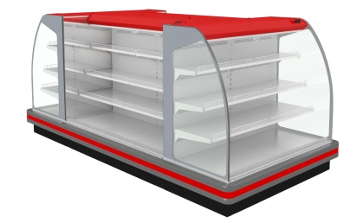
Для изготовления оборудования Марихолодмаш может применять
оцинкованный метал с цветовым покрытием производства НЛМК
Срок производства и цену предоставмляем по запросу
1014 бежевый | 6026 зеленый опал
1015 светло-бежевый | 6029 зеленая мята
1018 желтый | 7004 серый
2004 чистый оранжевый | 7005 мышиный
3003 красный | 7024 мокрый асфальт
3005 темно-красный | 7038 серый агат | Варшава 160/94
3009 коричневый | 8017 шоколадно-коричневый
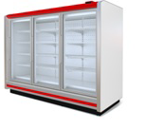
3011 коричнево-красный | 8019 серо-коричневый
3020 красный | 9002 серо-белый
5002 ультрамарин | 9003 белый
5005 синий | 9006 серебристо-алюминиевый
5021 морская волна | 9010 чистый белый
5024 голубой | NL805 серо-коричневый Гефест
6002 зеленый | NL807 темно-коричневый
6005 темно-зеленый | NL901 белый Аркада

 |  | Барселона

 |  | Морозильные бонеты
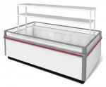

 |  | Рица

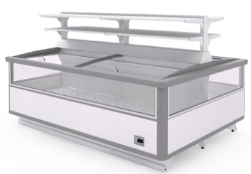

 |  | Калипсо
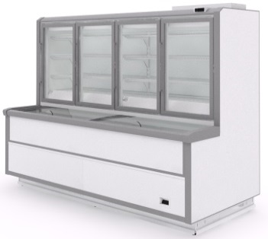

 |  | Эверест

Парабель
 | АО"Контакт" 424026, Россия, Республика Марий Эл, г.Йошкар-Ола, ул.К.Маркса 133
 | Тел. (8362) 45-06-70, 45-08-95, факс 45-12-41
 | e-mail: zavod@mariholod.com
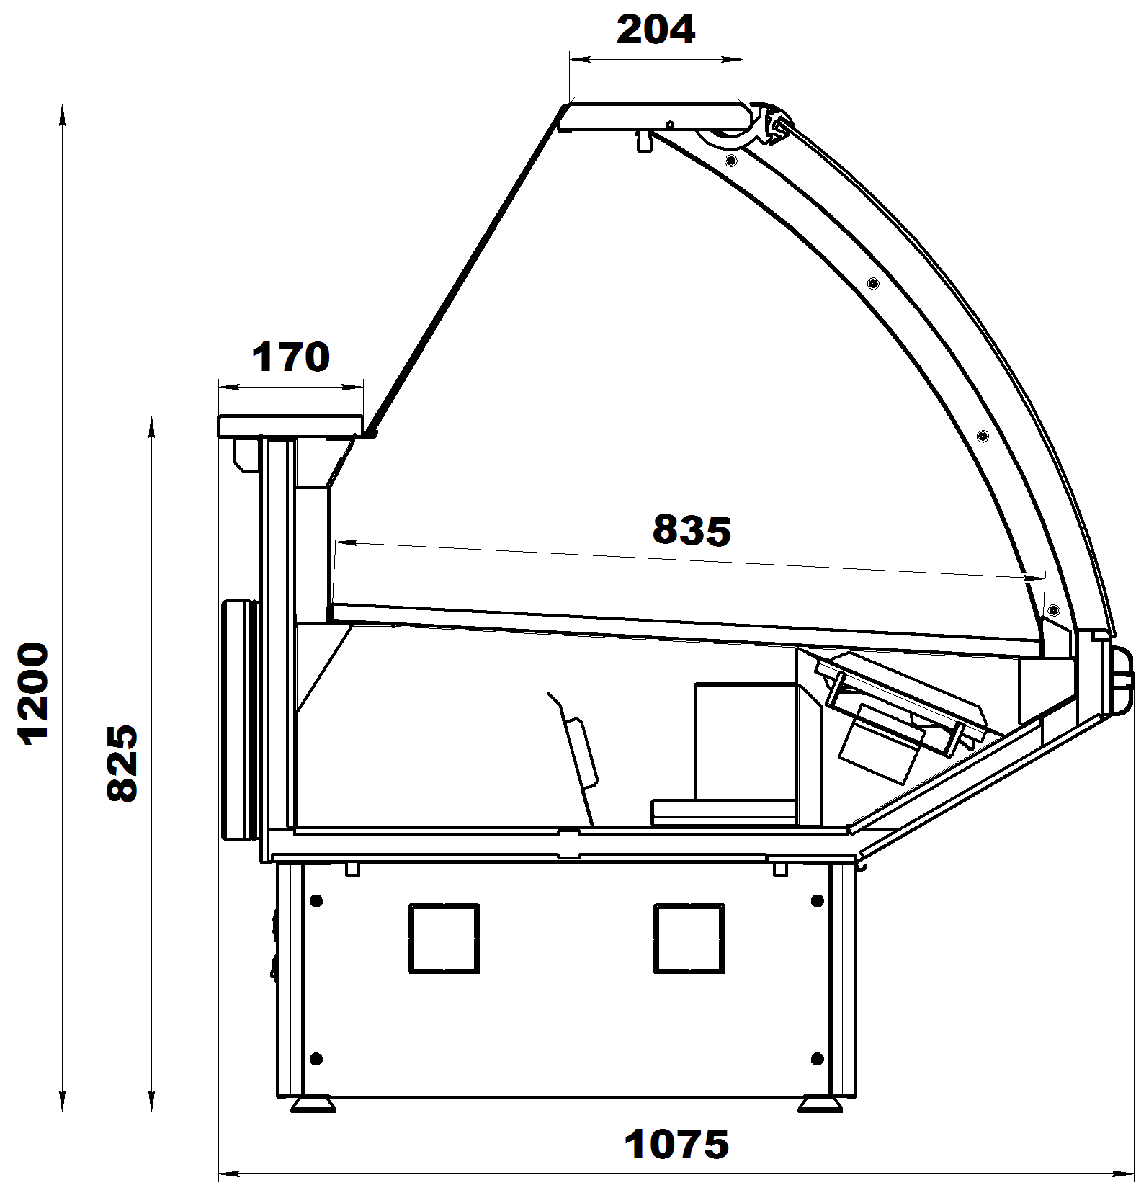
ВХС, ВХСн
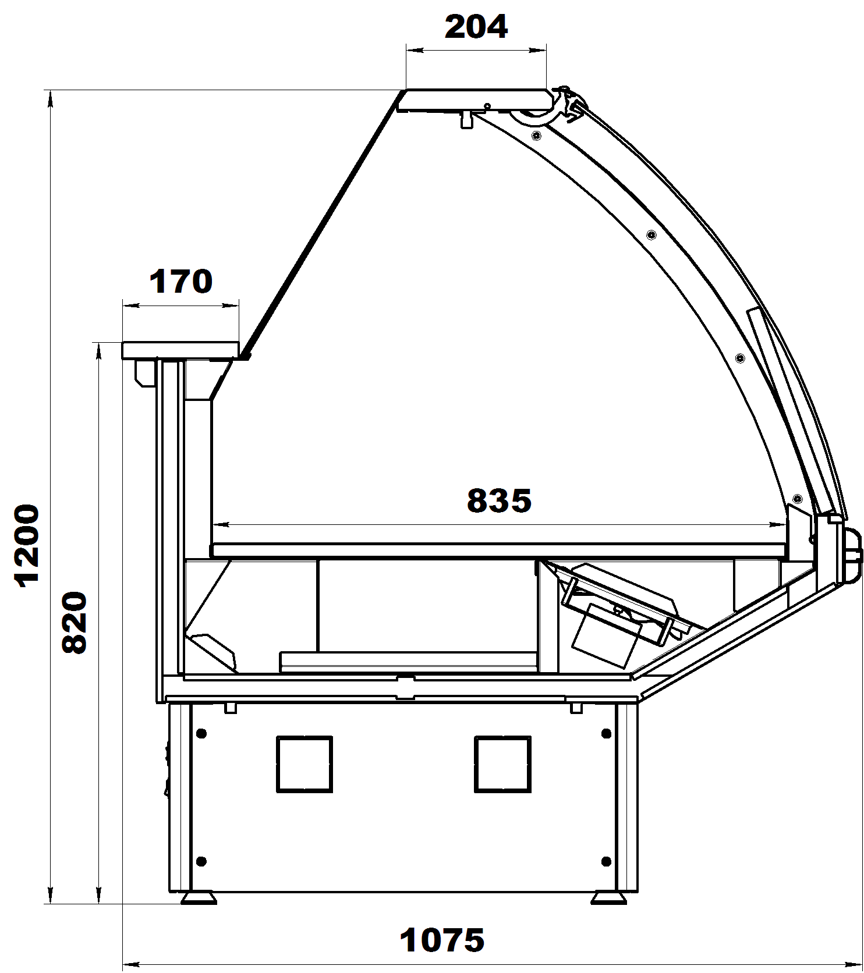
ВХН
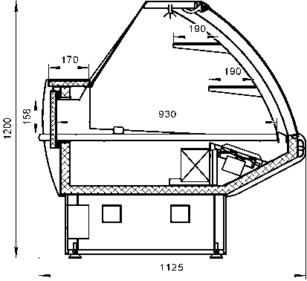
ВХСд
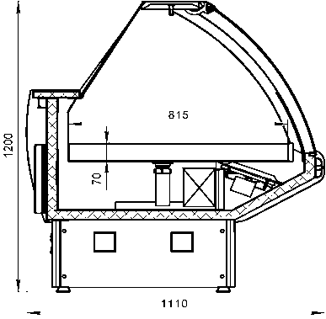
ВХСл
 | Стандартная комплектация всех витрин Парабель:

 | Без боковин
 | Динамическое охлаждение
 | Рабочая поверхность их текстурированной нержавеющей стали
 | Базовые поддоны из нержавеющей стали
 | Охлаждаемый накопитель для товарного запаса
 | Цветная вставка в переднюю панель
 | Цветное исполнение тумб (опор)
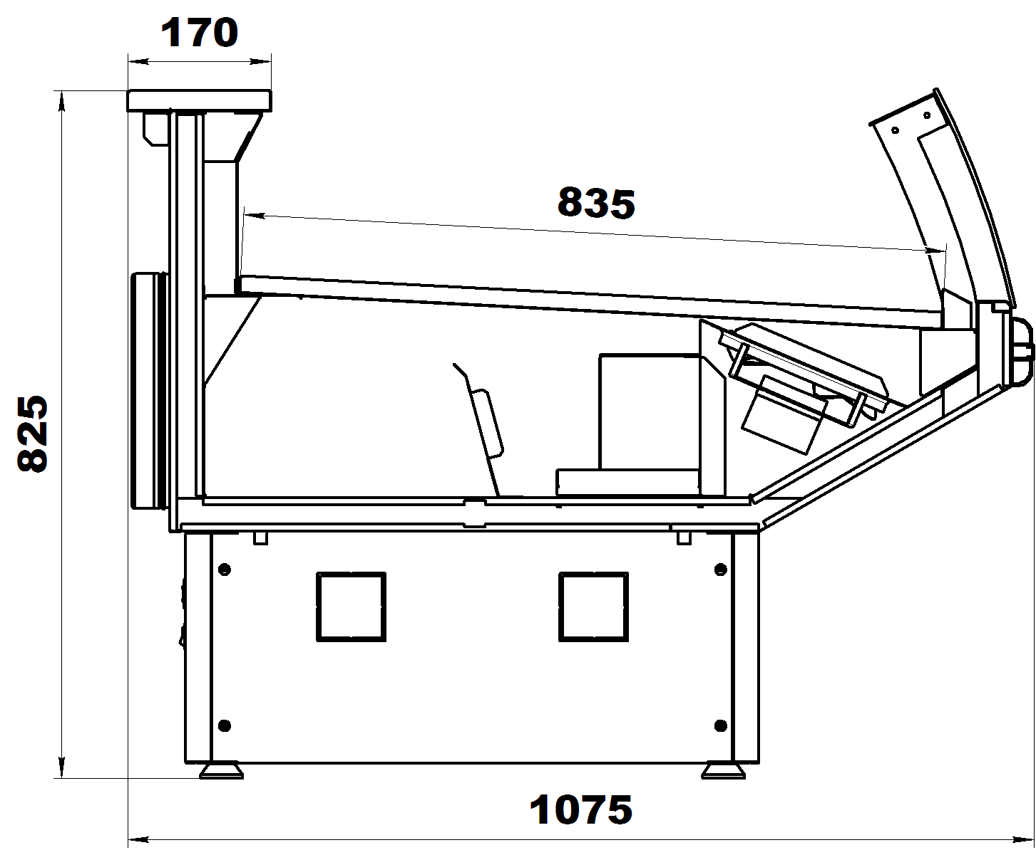
ВХСо, ВХСно
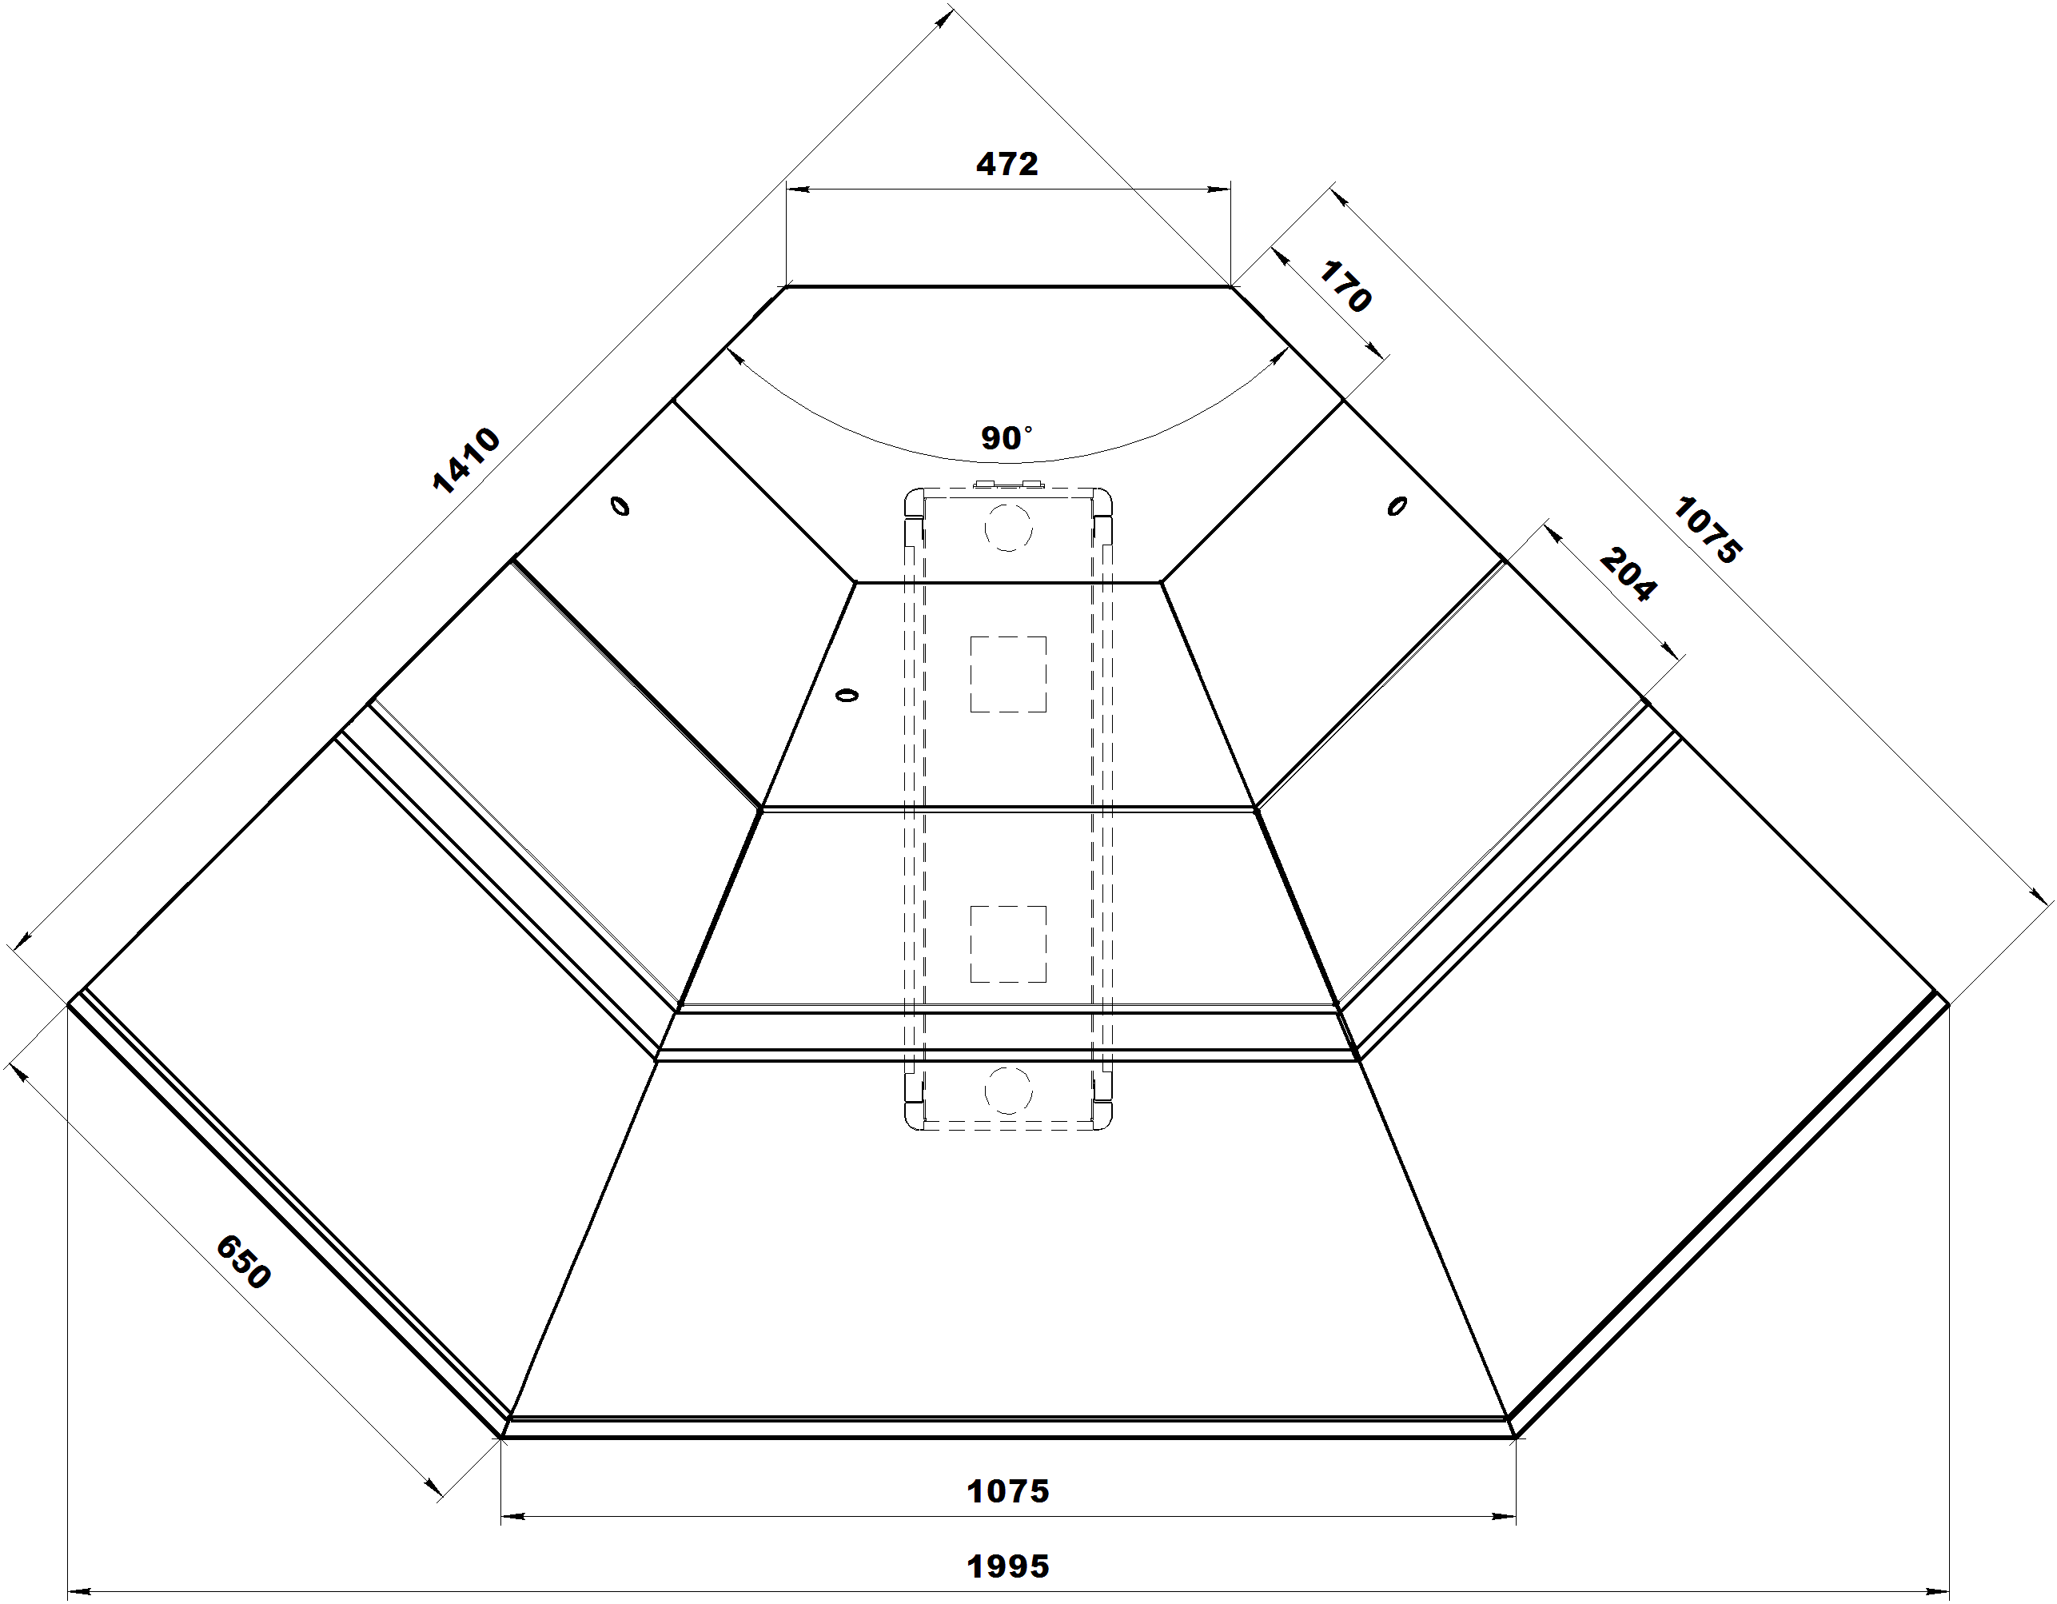
УН - угол наружный
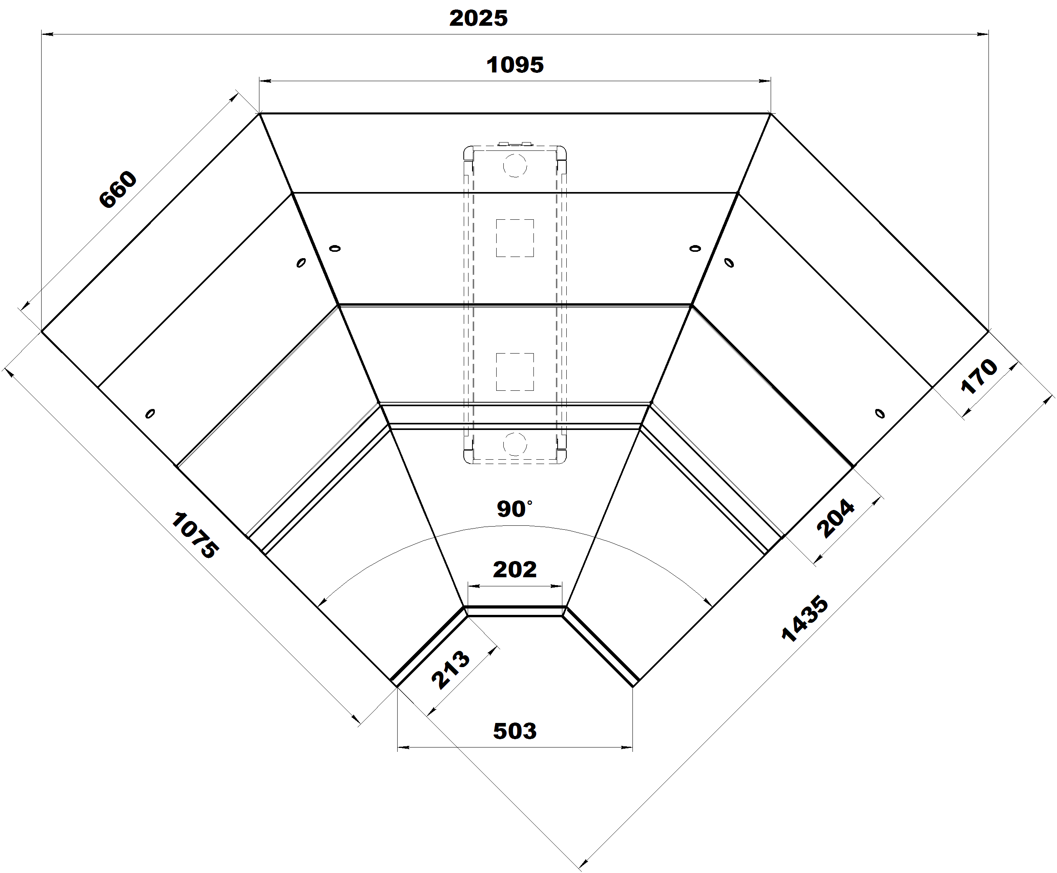
УВ - угол внутренний
 | Комплект подключения к системе дренажа
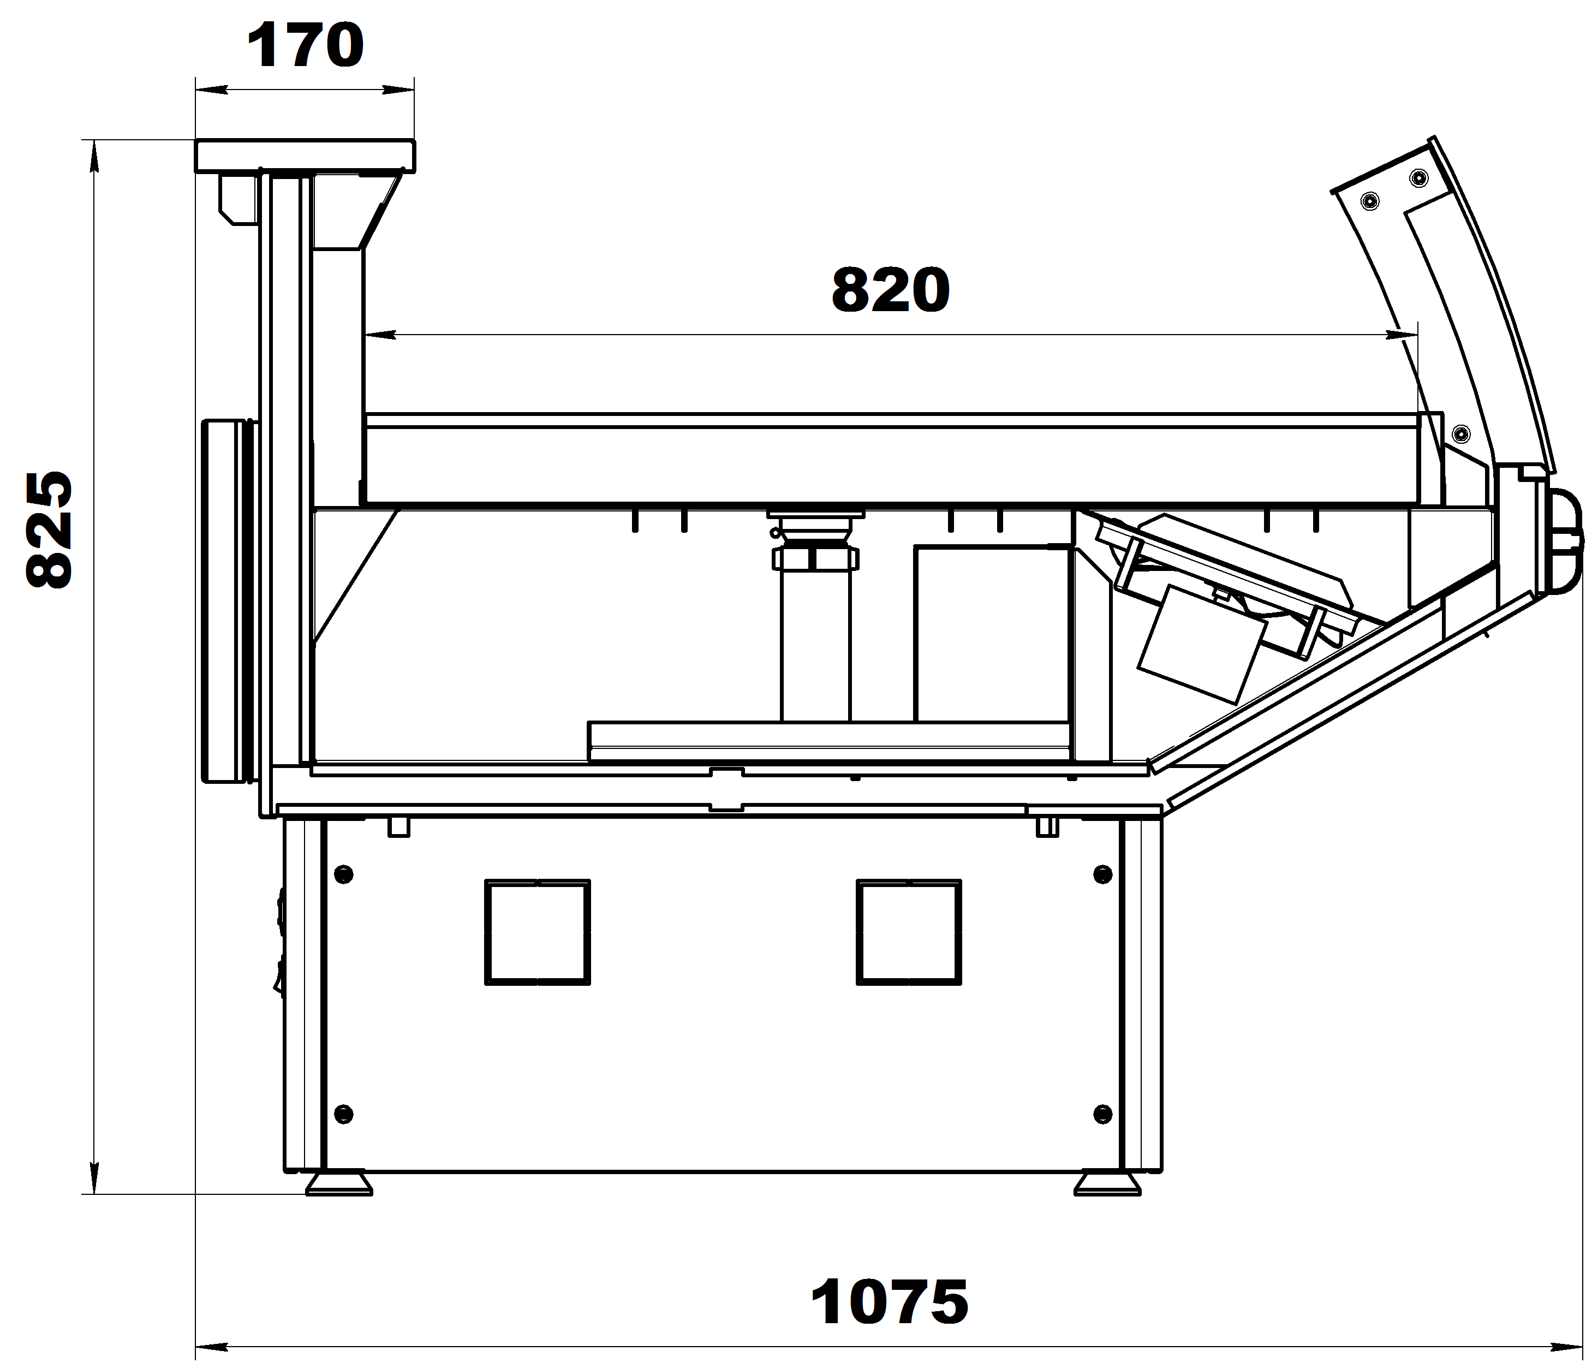
ВХСло
 | Клапан ТРВ
 | Режим автоматической оттайки
 | Деревянная упаковка
 | Комплект соединительный

 | Дополнительная комплектация
 | Освещение на суперструктуре (для ВХС, ВХСн, ВХСд, ВХН, ВХСл)
 | Комплект ночных шторок (для ВХС, ВХСн, ВХСд, ВХН, ВХСл)
 | Закалённое стекло, открывается на гидроподъёмниках (для ВХС, ВХСн, ВХСд, ВХН, ВХСл)
 | Низкое стекло (для ВХСо, ВХСно, ВХСло)
 | Базовые выдвижные поддоны, 2 стеклянные полки (для ВХСд)
 | Базовые поддоны для льда со сливом (для ВХСл, ВХСло)

Код завода | Наименование | Холодопроизводительность | Температурный режим, °C |  | размеры габаритные, мм |  | Розничная цена с НДС, руб. | Цена со скидкой с НДС, руб.
 |  | Вт | при +25˚С и влажности 60% | длина | ширина | высота
 | Витрины холодильные серии Парабель ВХС гастрономические | -10°С/45°С
6.350.120 | Витрина холодильная Парабель ВХС-1,25 (одна тумба) | 550 | 0…+7 | 1250 | 1075 | 1200 | 82,936.00 | 82,936.00
6.350.120-01 | Парабель ВХС-1,875 (без боковин)(две тумбы) | 820 | 0…+7 | 1875 | 1075 | 1200 | 121,719.00 | 121,719.00
6.350.120-02 | Парабель ВХС-2,5 (без боковин)(две тумбы) | 1100 | 0…+7 | 2500 | 1075 | 1200 | 161,174.00 | 161,174.00
6.350.120-03 | Парабель ВХС-3,75 (без боковин)(три тумбы) | 1640 | 0…+7 | 3750 | 1075 | 1200 | 237,131.00 | 237,131.00
6.350.123 | Парабель ВХС-УН (без боковин)(одна тумба) | 550 | 0…+7 | 1410 | 1410 | 1200 | 171,508.00 | 171,508.00
6.350.122 | Парабель ВХС-УВ (без боковин)(одна тумба) | 700 | 0…+7 | 1435 | 1435 | 1200 | 175,668.00 | 175,668.00

 | Витрины холодильные серии Парабель ВХСн пресервы | -10°С/45°С
6.350.120-10 | Парабель ВХСн-1,25 (без боковин)(одна тумба) | 700 | -5…+5 | 1250 | 1075 | 1200 | 88,438.00 | 88,438.00
6.350.120-11 | Парабель ВХСн-1,875 (без боковин)(две тумбы) | 1050 | -5…+5 | 1875 | 1075 | 1200 | 130,308.00 | 130,308.00
6.350.120-12 | Парабель ВХСн-2,5 (без боковин)(две тумбы) | 1400 | -5…+5 | 2500 | 1075 | 1200 | 172,313.00 | 172,313.00
6.350.120-13 | Парабель ВХСн-3,75 (без боковин)(три тумбы) | 2100 | -5…+5 | 3750 | 1075 | 1200 | 251,893.00 | 251,893.00
6.350.123-10 | Парабель ВХСн-УН (без боковин)(одна тумба) | 650 | -5…+5 | 1410 | 1410 | 1200 | 195,664.00 | 195,664.00
6.350.122-10 | Парабель ВХСн-УB (без боковин)(одна тумба) | 800 | -5…+5 | 1435 | 1435 | 1200 | 200,897.00 | 200,897.00

 | Витрины холодильные серии Парабель ВХН низкотемпературные | -30°С/45°С
6.350.020 | Парабель ВХН-1,25 (без боковин,ТРВ)(одна тумба) | 410 | -18… | 1250 | 1075 | 1200 | 112,057.00 | 112,057.00
6.350.020-01 | Парабель ВХН-1,875 (без боковин,ТРВ)(две тумбы) | 610 | -18… | 1875 | 1075 | 1200 | 154,867.00 | 154,867.00

 | Витрины холодильные серии Парабель ВХСд кондитерская | -10°С/45°С
6.350.120-40 | Парабель ВХСд-1,25 (без боковин,ТРВ)(одна тумба) | 550 | 0…+7 | 1250 | 1075 | 1200 | 98,637.00 | 98,637.00

 | Витрины холодильные серии Парабель ВХСо SELF | -10°С/45°С
6.350.120-20 | Парабель ВХСо-1,25 (без боковин,ТРВ)(одна тумба) | 650 | 0…+7 | 1250 | 1075 | 830 | 74,749.00 | 74,749.00
6.350.120-21 | Парабель ВХСо-1,875 (без боковин,ТРВ)(две тумбы) | 950 | 0…+7 | 1875 | 1075 | 830 | 109,641.00 | 109,641.00
6.350.120-22 | Парабель ВХСо-2,5 (без боковин,ТРВ)(две тумбы) | 1300 | 0…+7 | 2500 | 1075 | 830 | 145,070.00 | 145,070.00
6.350.120-23 | Парабель ВХСо-3,75 (без боковин,ТРВ)(три тумбы) | 1900 | 0…+7 | 3750 | 1075 | 830 | 213,512.00 | 213,512.00
6.350.123-20 | Парабель ВХСо-УН (без боковин,ТРВ)(одна тумба) | 650 | 0…+7 | 1410 | 1410 | 830 | 137,287.00 | 137,287.00
6.350.122-20 | Парабель ВХСо-УВ (без боковин,ТРВ)(одна тумба) | 650 | 0…+7 | 1435 | 1435 | 830 | 140,642.00 | 140,642.00

 | Витрины холодильные серии Парабель ВХСно пресервы SELF | -10°С/45°С
6.350.120-30 | Парабель ВХСно-1,25 (без боковин,ТРВ)(одна тумба) | 800 | -2…+6 | 1250 | 1075 | 830 | 79,312.00 | 79,312.00
6.350.120-31 | Парабель ВХСно-1,875 (без боковин,ТРВ)(две тумбы) | 1150 | -2…+6 | 1875 | 1075 | 830 | 116,351.00 | 116,351.00
6.350.123-30 | Парабель ВХСно-УН (без боковин,ТРВ)(одна тумба) | 800 | -2…+6 | 1410 | 1410 | 830 | 145,607.00 | 145,607.00
6.350.122-30 | Парабель ВХСно-УВ (без боковин,ТРВ)(одна тумба) | 800 | -2…+6 | 1435 | 1435 | 830 | 149,096.00 | 149,096.00

 | Витрины холодильные серии Парабель ВХСл "рыба на льду" | -10°С/45°С
6.350.120-50 | Парабель ВХСл-1,25 (без боковин,ТРВ)(одна тумба) | 700 | -5…0 | 1250 | 1075 | 1200 | 97,966.00 | 97,966.00

 | Витрины холодильные серии Парабель ВХСло "рыба на льду" SELF | -10°С/45°С
6.350.120-90 | Парабель ВХСло-1,25 (без боковин,ТРВ)(одна тумба) | 650 | -2…+6 | 1250 | 1075 | 830 | 81,057.00 | 81,057.00

Код завода | Наименование |  | Примечание |  |  |  | Розничная цена с НДС, руб. | Цена со скидкой с НДС, руб.
 | Комплектующие для витрин серии Парабель
 | Боковины для витрин серии Парабель
Боковины из АБС платика
5.153.002 | Боковина Парабель ВХС со стеклом левая |  | Применяется для ВХС,ВХСн,ВХСд,ВХСл |  |  |  | 9,394.00 | 9,394.00
5.153.002-01 | Боковина Парабель ВХС со стеклом правая |  |  |  |  |  | 9,394.00 | 9,394.00
5.153.003 | Боковина Парабель ВХСо со стеклом левая |  | Применяется для ВХСо,ВХСно,ВХСло |  |  |  | 8,052.00 | 8,052.00
5.153.003-01 | Боковина Парабель ВХСо со стеклом правая |  |  |  |  |  | 8,052.00 | 8,052.00
Боковины металлические
5.153.007 | Боковина Парабель ВХС металлическая со стеклом левая |  | Применяется для ВХС,ВХСн,ВХСд,ВХСл |  |  |  | 11,407.00 | 11,407.00
5.153.007-01 | Боковина Парабель ВХС металлическая со стеклом правая |  |  |  |  |  | 11,407.00 | 11,407.00
5.153.008 | Боковина Парабель ВХСо металлическая со стеклом левая |  | Применяется для ВХСо,ВХСно,ВХСло |  |  |  | 9,394.00 | 9,394.00
5.153.008-01 | Боковина Парабель ВХСо металлическая со стеклом правая |  |  |  |  |  | 9,394.00 | 9,394.00
5.153.004 | Боковина Парабель ВХН со стеклом левая |  | Применяется для ВХН,ВТ |  |  |  | 13,688.00 | 13,688.00
5.153.004-01 | Боковина Парабель ВХН со стеклом правая |  |  |  |  |  | 13,688.00 | 13,688.00
 | Делители и разделители для витрин серии Парабель
5.153.006 | Делитель Парабель межсекционный высокий |  | Применяется для соединения с ВХН,ВТ |  |  |  | 11,810.00 | 11,810.00
5.558.007 | Делитель Парабель межсекционный высокий оргстекло |  | Применяется для соединения с ВХС,ВХСн,ВХСд,ВХСл |  |  |  | 19,727.00 | 19,727.00
5.558.008 | Делитель Парабель межсекционный низкий оргстекло |  | Применяется для соединения с ВХСо,ВХСно,ВХСло |  |  |  | 16,372.00 | 16,372.00
5.558.001 | Разделитель Парабель стеклянный высокий |  | для ВХС |  |  |  | 1,879.00 | 1,879.00
5.558.010 | Разделитель Парабель стеклянный низкий |  | для ВХС и ВХСо |  |  |  | 1,476.00 | 1,476.00
 | Аксессуары для витрин серии Парабель
6.888.131 | Доска разделочная передвижная Парабель |  | крепится везде кроме УН |  |  |  | 3,087.00 | 3,087.00
5.508.001 | Комплект труб и заглушек 1,25 для Парабель |  | Выписывается кратно длине витрины |  |  |  | 1,181.00 | 1,181.00
5.508.001-01 | Комплект труб и заглушек 1,875 для Парабель |  |  |  |  |  | 1,879.00 | 1,879.00
...

Валенсия
 | АО"Контакт" 424026, Россия, Республика Марий Эл, г.Йошкар-Ола, ул.К.Маркса 133
 | Тел. (8362) 45-06-70, 45-08-95, факс 45-12-41
 | e-mail: zavod@mariholod.com
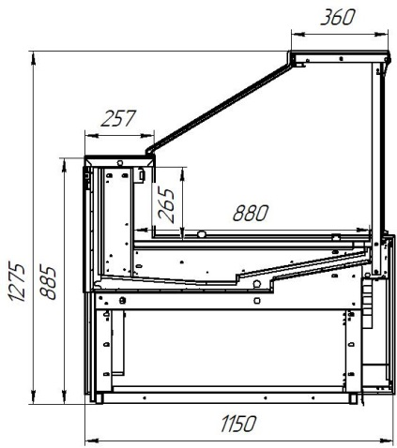
ВХС, ВХСн
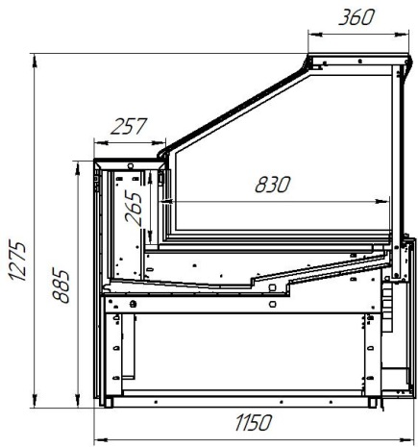
ВХН
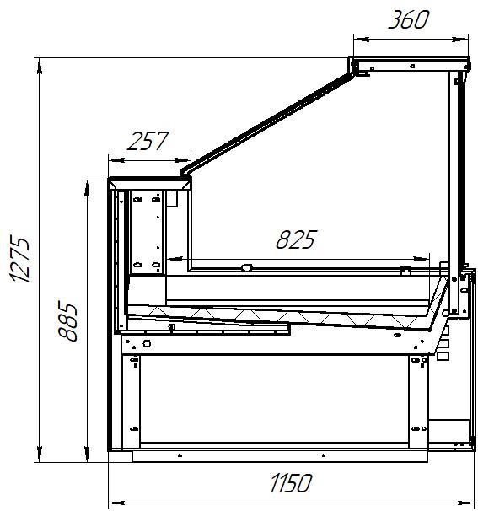
ВХСл
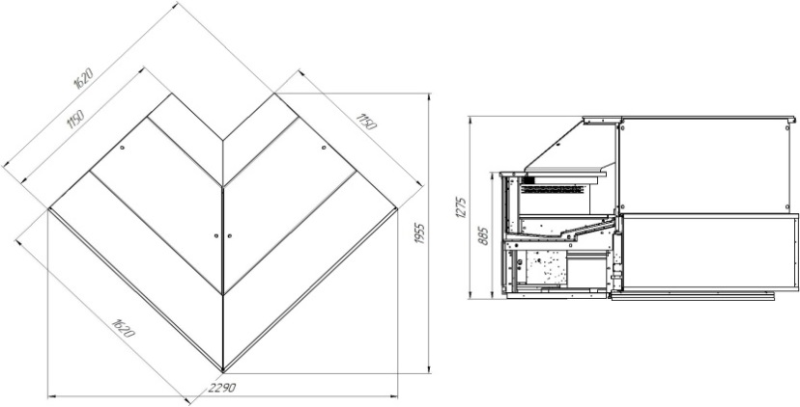
УН - угол наружный
 | Стандартная комплектация:

 | Без боковин
 | Динамическое охлаждение
 | Рабочая поверхность их текстурированной нержавеющей стали
 | Базовые поддоны из нержавеющей стали
 | Цветная вставка в переднюю панель
 | Комплект подключения к системе дренажа
 | Клапан ТРВ
 | Режим автоматической оттайки
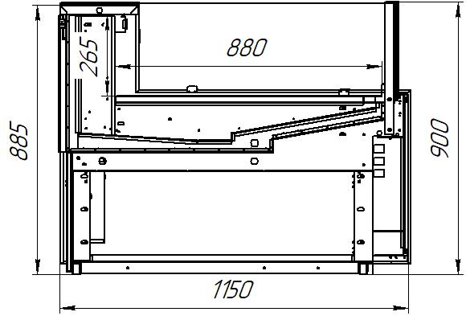
ВХСо, ВХСно
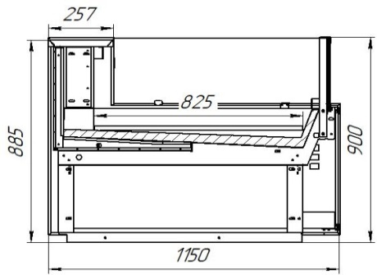
ВХСло
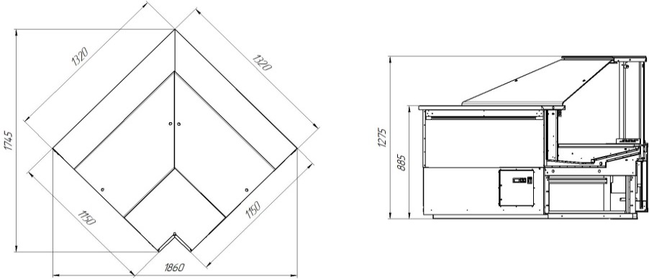
УВ - угол внутренний
 | Деревянная упаковка
 | Комплект соединительный

 | Дополнительная комплектация
 | Освещение внутреннего объема (для ВХС, ВХСн, ВХН, ВХСл)
 | Комплект ночных створок (для ВХС, ВХСн, ВХН, ВХСл)
 | Закалённое стекло, открывается на гидроподъёмниках (для ВХС, ВХСн, ВХН, ВХСл)
 | Низкое стекло (для ВСХо, ВХСно, ВХСло)
 | Базовые поддоны для льда со сливом (для ВХСл, ВХСло)

Код завода | Наименование | Холодопроизводительность | Температурный режим, °C |  | размеры габаритные, мм |  | Розничная цена с НДС, руб. | Цена со скидкой с НДС, руб.
 |  | Вт | при +25˚С и влажности 60% | длина | ширина | высота
 | Витрины холодильные серии Валенсия ВХС гастрономические | -10°С/45°С
6.350.300-04 | Валенсия ВХС-1,25 | 650 | 0…+7 | 1250 | 1150 | 1275 | 154,733.00 | 154,733.00
6.350.300-05 | Валенсия ВХС-1,875 | 970 | 0…+7 | 1875 | 1150 | 1275 | 208,949.00 | 208,949.00
6.350.300-06 | Валенсия ВХС-2,5 | 1270 | 0…+7 | 2500 | 1150 | 1275 | 250,820.00 | 250,820.00
6.350.300-07 | Валенсия ВХС-3,75 | 1890 | 0…+7 | 3750 | 1150 | 1275 | 326,106.00 | 326,106.00
6.350.303-04 | Валенсия ВХС-УВ | 900 | 0…+7 | 1320 | 1320 | 1275 | 284,504.00 | 284,504.00
...

София 195
 | АО"Контакт" 424026, Россия, Республика Марий Эл, г.Йошкар-Ола, ул.К.Маркса 133
 | Тел. (8362) 45-06-70, 45-08-95, факс 45-12-41
 | e-mail: zavod@mariholod.com

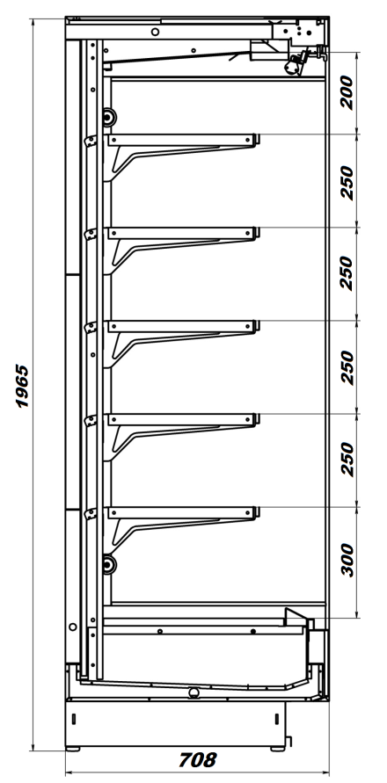
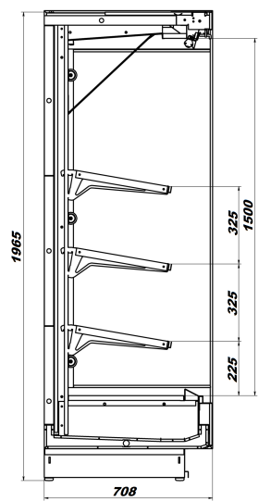
 | Стандартная комплектация открытых горок
 | Без боковин
 | Поставка в разобранном виде
 | Верхняя цветная панель
 | Нижняя цветная панель
 | Верхнее освещение
 | Комплект ночных шторок
 | 5 рядов полок по 400мм. с регулируемым наклоном (для гастрономической)
 | Ценникодержатели на полках (белые)
 | Ограждения проволочные на все полки
 | Клапан ТРВ
 | Вентиль соленоидный
 | Контроллер Danfoss, Carel
 | Комплект подключения к системе дренажа
 | Режим автоматической оттайки
 | Деревянная упаковка
 | Комплект соединительный

 | 3 рядов полок по 500мм. с регулируемым наклоном (для фруктовой)
 | Комплект зеркал для верхней полки (для фруктовой)

Код завода | Наименование | Холодопроизводительность | Температурный режим, °C |  | размеры габаритные, мм |  | Розничная цена с НДС, руб. | Цена со скидкой с НДС, руб.
 |  | Вт | при +25˚С и влажности 60% | длина | ширина | высота
 | Горки холодильные серии София 195/71 ВХСп гастрономические открытые | -10°С/45°С
6.350.250-35 | София 195/71 ВХСп-1,25 (с комплектом ночных штор) | 1500 | +1…+7 | 1250 | 710 | 1950 | 118,364.00 | 118,364.00
6.350.250-36 | София 195/71 ВХСп-1,875 (с комплектом ночных штор) | 2300 | +1…+7 | 1875 | 710 | 1950 | 163,321.00 | 163,321.00
6.350.250-37 | София 195/71 ВХСп-2,5 (с комплектом ночных штор) | 3100 | +1…+7 | 2500 | 710 | 1950 | 197,140.00 | 197,140.00
...
 | Горки холодильные серии София 195/71 ВХСп фруктовые открытые | -10°С/45°С
6.350.250-57 | София 195/71 ВХСп-2,5 (фруктовая, с комплектом ночных штор) | 3100 | +1…+7 | 2500 | 710 | 1950 | 197,140.00 | 197,140.00
6.350.250-58 | София 195/71 ВХСп-3,75 (фруктовая, с комплектом ночных штор) | 4600 | +1…+7 | 3750 | 710 | 1950 | 272,694.00 | 272,694.00

 | Горки холодильные серии София 195/71 ВХСп пресервы открытые | -10°С/45°С
6.350.250-50 | София 195/71 ВХСнп-1,25 (с комплектом ночных штор) | 1800 | -1…+2 | 1250 | 710 | 1950 | 124,283.00 | 124,283.00
6.350.250-51 | София 195/71 ВХСнп-1,875 (с комплектом ночных штор) | 2760 | -1…+2 | 1875 | 710 | 1950 | 171,487.00 | 171,487.00
6.350.250-52 | София 195/71 ВХСнп-2,5 (с комплектом ночных штор) | 3720 | -1…+2 | 2500 | 710 | 1950 | 206,997.00 | 206,997.00
6.350.250-53 | София 195/71 ВХСнп-3,75 (с комплектом ночных штор) | 5520 | -1…+2 | 3750 | 710 | 1950 | 286,329.00 | 286,329.00

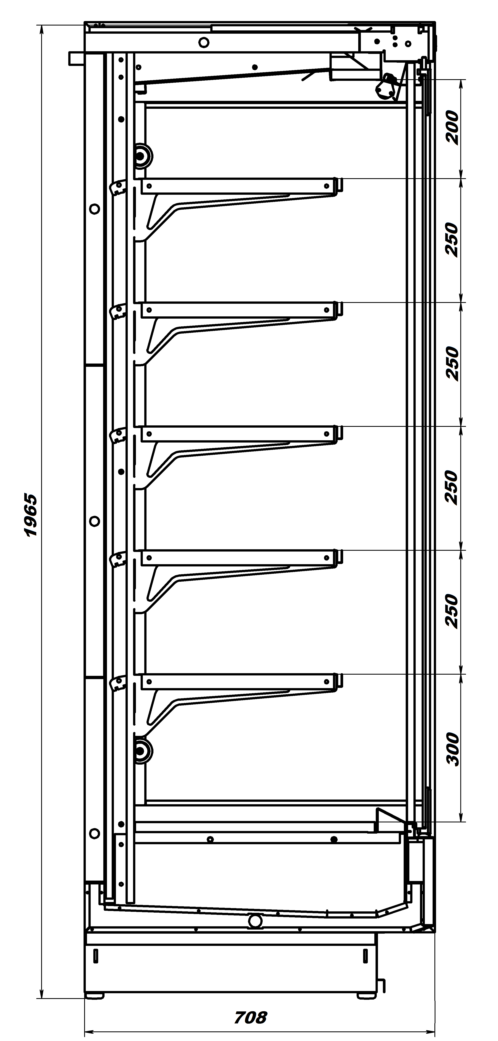
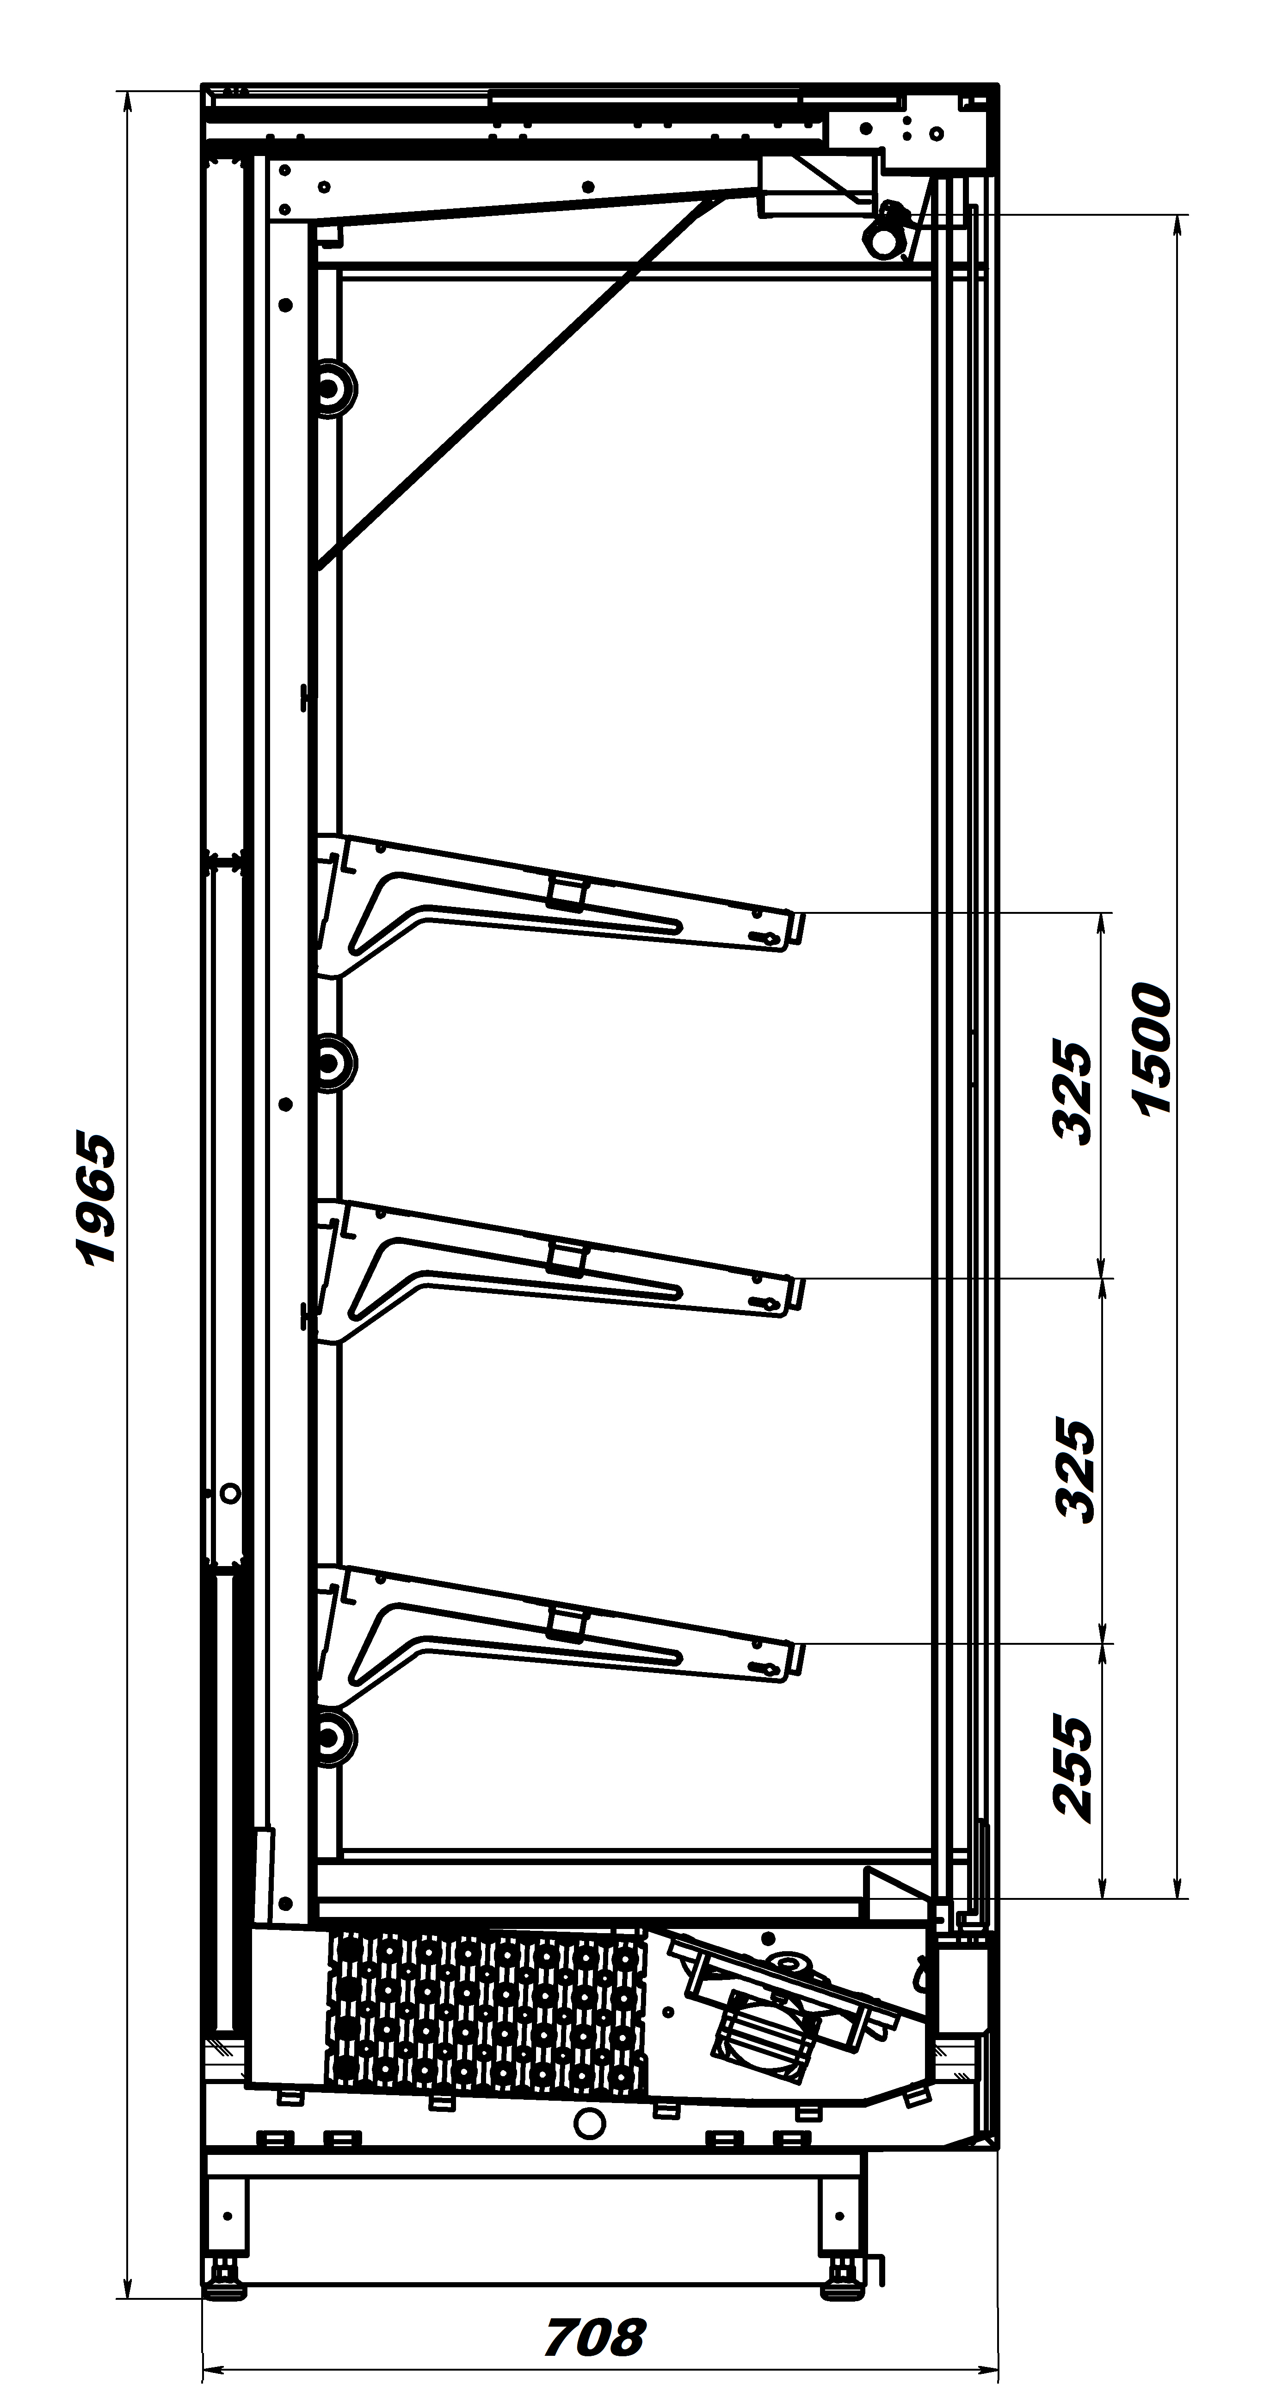
 | Стандартная комплектация закрытых горок
 | Без боковин
 | Поставка в разобранном виде
 | Верхняя цветная панель
 | Нижняя цветная панель
 | Верхнее освещение
 | Фронтальное остекление (двери -стеклопакет)
 | 5 рядов полок по 400мм. с регулируемым наклоном (для гастрономической)
 | Ценникодержатели на полках
 | Ограждения проволочные на все полки
 | Клапан ТРВ
 | Вентиль соленоидный
 | Контроллер Danfoss, Carel
 | Комплект подключения к системе дренажа
 | Режим автоматической оттайки
 | Деревянная упаковка
 | Комплект соединительный

 | 3 рядов полок по 500мм. с регулируемым наклоном (для фруктовой)
 | Комплект зеркал для верхней полки (для фруктовой)

Код завода | Наименование | Холодопроизводительность | Температурный режим, °C |  | размеры габаритные, мм |  | Розничная цена с НДС, руб. | Цена со скидкой с НДС, руб.
 |  | Вт | при +25˚С и влажности 60% | длина | ширина | высота
 | Горки холодильные серии София 195/71 ВХСп гастрономические закрытые | -10°С/45°С
6.350.250-120 | София 195/71 ВХСп-1,25 (фронтальное остекление - двери стеклопакет) | 750 | +1…+7 | 1250 | 710 | 1950 | 150,572.00 | 150,572.00
6.350.250-121 | София 195/71 ВХСп-1,875 (фронтальное остекление - двери стеклопакет) | 1150 | +1…+7 | 1875 | 710 | 1950 | 211,633.00 | 211,633.00
6.350.250-122 | София 195/71 ВХСп-2,5 (фронтальное остекление - двери стеклопакет) | 1550 | +1…+7 | 2500 | 710 | 1950 | 261,556.00 | 261,556.00
...

София 220
...
 | Горки холодильные серии София 220/92 ВХСп фруктовые открытые | -10°С/45°С
6.350.252-77 | София 220/92 ВХСп-2,5 (б/б,ТРВ,вентиль соленоидный) | 3100 | +1…+7 | 2500 | 926 | 2160 | 209,620.00 | 209,620.00
6.350.252-78 | София 220/92 ВХСп-3,75 (б/б,ТРВ,вентиль соленоидный) | 4600 | +1…+7 | 3750 | 926 | 2160 | 282,625.00 | 282,625.00

 | Горки холодильные серии София 220/92 ВХСп пресервы открытые | -10°С/45°С
6.350.252-70 | София 220/92 ВХСнп-1,25 (с комплектом ночных штор) | 1800 | -1…+2 | 1250 | 926 | 2160 | 133,019.00 | 133,019.00
6.350.252-71 | София 220/92 ВХСнп-1,875 (б/б,ТРВ,вентиль соленоидный) | 2760 | -1…+2 | 1875 | 926 | 2160 | 181,069.00 | 181,069.00
6.350.252-72 | София 220/92 ВХСнп-2,5 (б/б,ТРВ,вентиль соленоидный) | 3720 | -1…+2 | 2500 | 926 | 2160 | 220,101.00 | 220,101.00
6.350.252-73 | София 220/92 ВХСнп-3,75 (б/б,ТРВ,вентиль соленоидный) | 5520 | -1…+2 | 3750 | 926 | 2160 | 296,756.00 | 296,756.00

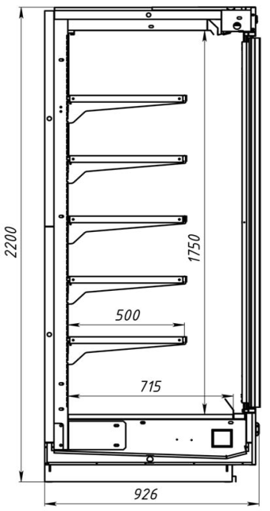
 | Стандартная комплектация закрытых горок
 | Поставка в разобранном виде
 | Верхняя стальная цветная панель
 | Нижняя стальная цветная панель
 | Верхнее освещение
 | Фронтальное остекление (двери -стеклопакет)
 | 5 рядов полок по 500мм. с регулируемым наклоном
 | Ценникодержатели на полках
 | Ограждения проволочные на все полки
 | Клапан ТРВ
 | Вентиль соленоbдный
 | Контроллер Carel, Elitech
 | Комплект подключения к системе дренажа
 | Режим автоматической оттайки
 | Деревянная упаковка
 | Комплект крепежа для боковин
 | Пластиковый отбойник от удара тележкой

Код завода | Наименование | Холодопроизводительность | Температурный режим, °C |  | размеры габаритные, мм |  | Розничная цена с НДС, руб. | Цена со скидкой с НДС, руб.
 |  | Вт | при +25˚С и влажности 60% | длина | ширина | высота
 | Горки холодильные серии София 220/92 ВХСп гастрономические закрытые | -10°С/45°С
6.350.252-80 | София 220/92 ВХСп-1,25 (фронтальное остекление - двери стеклопакет) | 750 | +1…+7 | 1250 | 926 | 2160 | 158,893.00 | 158,893.00
6.350.252-81 | София 220/92 ВХСп-1,875 (фронтальное остекление - двери стеклопакет) | 1150 | +1…+7 | 1875 | 926 | 2160 | 220,759.00 | 220,759.00
6.350.252-82 | София 220/92 ВХСп-2,5 (фронтальное остекление - двери стеклопакет) | 1550 | +1…+7 | 2500 | 926 | 2160 | 274,036.00 | 274,036.00
6.350.252-83 | София 220/92 ВХСп-3,75 (фронтальное остекление - двери стеклопакет) | 2300 | +1…+7 | 3750 | 926 | 2160 | 379,249.00 | 379,249.00
...

Варшава 160
 | АО"Контакт" 424026, Россия, Республика Марий Эл, г.Йошкар-Ола, ул.К.Маркса 133
 | Тел. (8362) 45-06-70, 45-08-95, факс 45-12-41
 | e-mail: zavod@mariholod.com

 | Варшава 160/94 гастрономическая
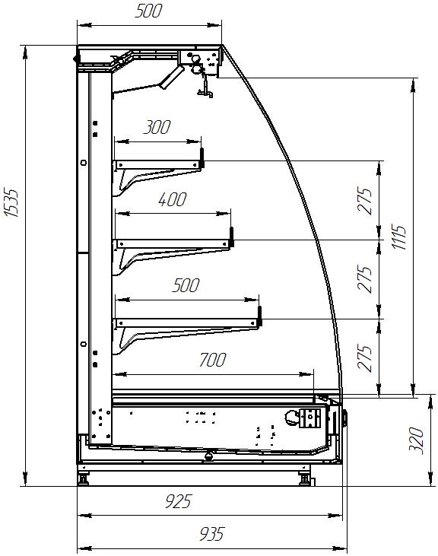
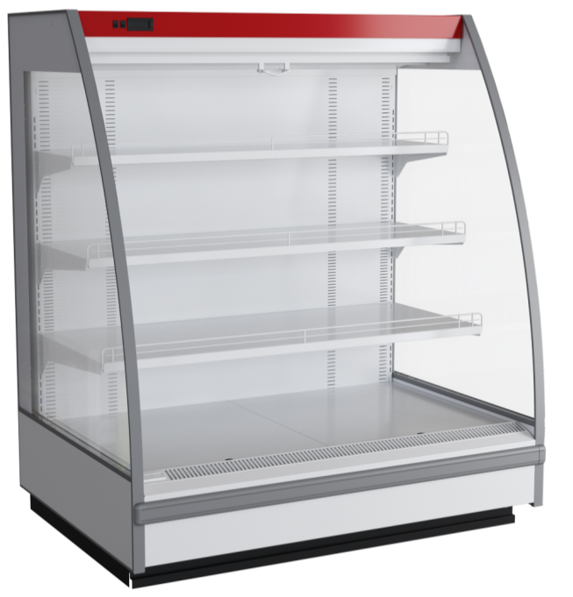
 | Стандартная комплектация:
 | Поставка в разобранном виде
 | Верхняя цветная панель
 | Нижняя цветная панель
 | Верхнее освещение
 | Комплект ночных шторок
 | 3 ряда полок ( 500мм, 400мм, 300мм, с регулируемым наклоном)
 | Ценникодержатели на полках
 | Ограждения проволочные на все полки
 | Клапан ТРВ
 | Вентиль соленойдный
 | Контроллер
 | Комплект подключения к системе дренажа
 | Режим автоматической оттайки
 | Деревянная упаковка
 | Комплект соединительный

Код завода | Наименование | Холодопроизводительность | Температурный режим, °C |  | размеры габаритные, мм |  | Розничная цена с НДС, руб. | Цена со скидкой с НДС, руб.
 |  | Вт | при +25˚С и влажности 60% | длина | ширина | высота
 | Горки холодильные серии Варшава 160/94 ВХСп гастрономические открытые | -10°С/45°С
6.350.155-590 | Варшава 160/94 ВХСп-1,25 (без боковин, ТРВ, Вентиль соленойдный) | 1700 | +1…+7 | 1250 | 935 | 1535 | 111,654.00 | 111,654.00
6.350.155-591 | Варшава 160/94 ВХСп-1,875 (без боковин, ТРВ, Вентиль соленойдный) | 2300 | +1…+7 | 1875 | 935 | 1535 | 137,958.00 | 137,958.00
6.350.155-592 | Варшава 160/94 ВХСп-2,5 (без боковин, ТРВ, Вентиль соленойдный) | 3000 | +1…+7 | 2500 | 935 | 1535 | 178,620.00 | 178,620.00
6.350.155-593 | Варшава 160/94 ВХСп-3,75 (без боковин, ТРВ, Вентиль соленойдный) | 4200 | +1…+7 | 3750 | 935 | 1535 | 244,512.00 | 244,512.00
...

Барселона
АО"Контакт" 424026, Россия, Республика Марий Эл, г.Йошкар-Ола, ул.К.Маркса 133
Тел. (8362) 45-06-70, 45-08-95, факс 45-12-41
e-mail: zavod@mariholod.com

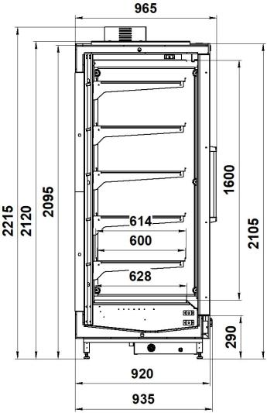
 |  |  | Температурный режим: -20˚С
Стандартная комплектация: |  |  | при +25˚С и влажности 60%
Поставка в собранном виде
Верхняя цветная панель
Нижняя цветная панель
Верхнее освещение
Комплект стеклянных дверей с подогревом
4 ряда полок по 575мм. с регулируемым наклоном
Ценникодержатели на полках (белые)
Ограждения проволочные на все полки
Клапан ТРВ Danfoss
Вентиль соленойдный
Контроллер Danfoss, Carel
Комплект подключения к системе дренажа
Режим автоматической оттайки
Деревянная упаковка

 |  |  | Цены указаны в рублях с учётом НДС

Наименование | Холодопроизводительность | Температурный режим, °C |  | размеры габаритные, мм |  | Розничная цена с НДС, руб. | Цена со скидкой с НДС, руб.
 | Вт | при +25˚С и влажности 60% | длина | ширина | высота
Горки морозильные серии Барселона 210/98 ВХНп | -35°С/45°С
Барселона ВХНп-1,57 (б/б,ТРВ,вентиль соленойдный) | 900 | -20… | 1562 | 965 | 2215 | 328,387.00 | 328,387.00
Барселона ВХНп-2,35 (б/б,ТРВ,вентиль соленойдный) | 1350 | -20… | 2343 | 965 | 2215 | 492,514.00 | 492,514.00
Барселона ВХНп-3,13 (б/б,ТРВ,вентиль соленойдный) | 1800 | -20… | 3124 | 965 | 2215 | 656,775.00 | 656,775.00
Барселона ВХНп-3,9 (б/б,ТРВ,вентиль соленойдный) | 2250 | -20… | 3905 | 965 | 2215 | 820,901.00 | 820,901.00

Наименование |  |  |  | размеры габаритные, мм |  | Цена, руб | Цена со скидкой, руб
 |  |  | длина | глубина | высота
Боковины для горок серии Барселона
Боковина Барселона 210/98 глухая левая |  |  | 52 | 916 | 1970 | 14,091.00 | 14,091.00
Боковина Барселона 210/98 глухая правая |  |  | 52 | 916 | 1970 | 14,091.00 | 14,091.00
Боковина Барселона 210/98 с зеркалом левая |  |  | 58 | 917 | 1946 | 16,104.00 | 16,104.00
Боковина Барселона 210/98 с зеркалом правая |  |  | 58 | 917 | 1946 | 16,104.00 | 16,104.00

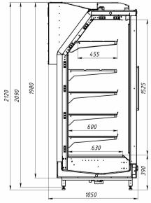

Наименование |  | Температурный режим, °C |  | размеры габаритные, мм |  | Розничная цена с НДС, руб. | Цена со скидкой с НДС, руб.
 |  | при +25˚С и влажности 60% | длина | ширина | высота
Барселона 210/98 морозильная на встроенном холоде 210/98 морозильная
Барселона ВХНп-1,57 (встройка) верхнее распол.х/к (бок.в сост) |  | -20… | 1562 | 1050 | 2120 | 358,690.00 | 358,690.00
Барселона ВХНп-2,35 (встройка) верхнее распол.х/к (бок.в сост) |  | -20… | 2343 | 1050 | 2120 | 640,268.00 | 640,268.00

Рица
 | АО"Контакт" 424026, Россия, Республика Марий Эл, г.Йошкар-Ола, ул.К.Маркса 133
 | Тел. (8362) 45-06-70, 45-08-95, факс 45-12-41
 | e-mail: zavod@mariholod.com

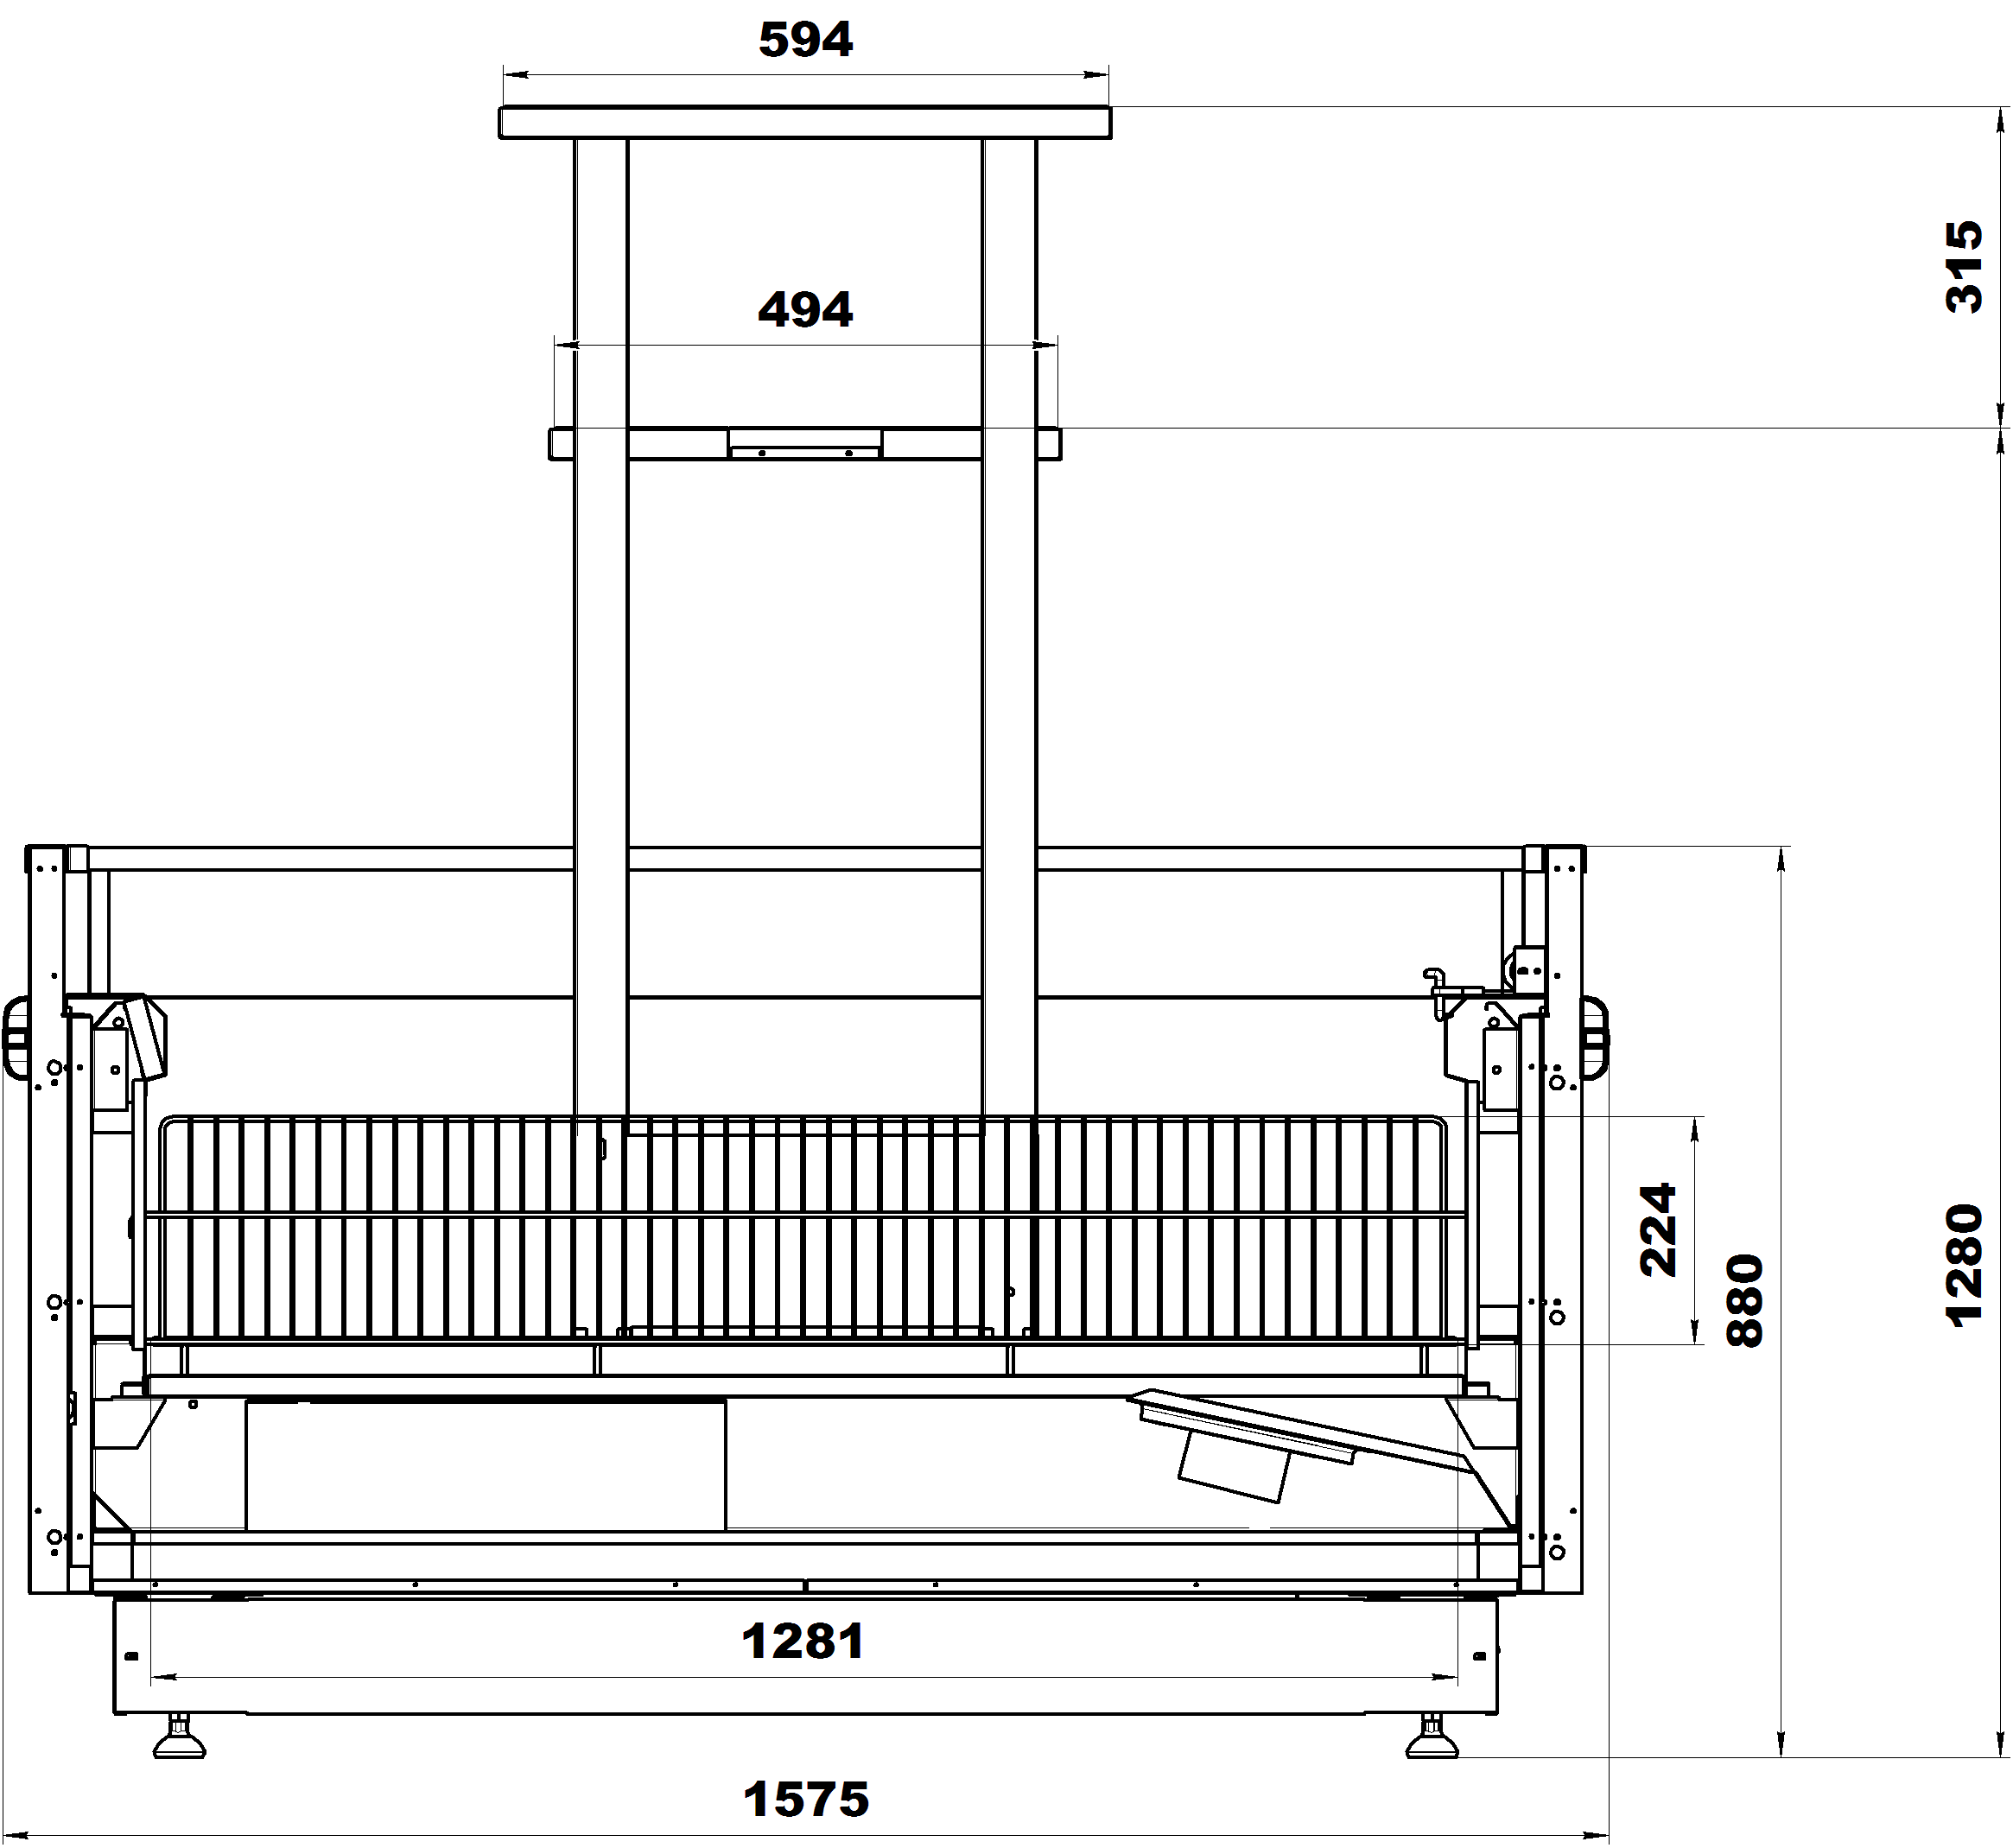
 | Рица
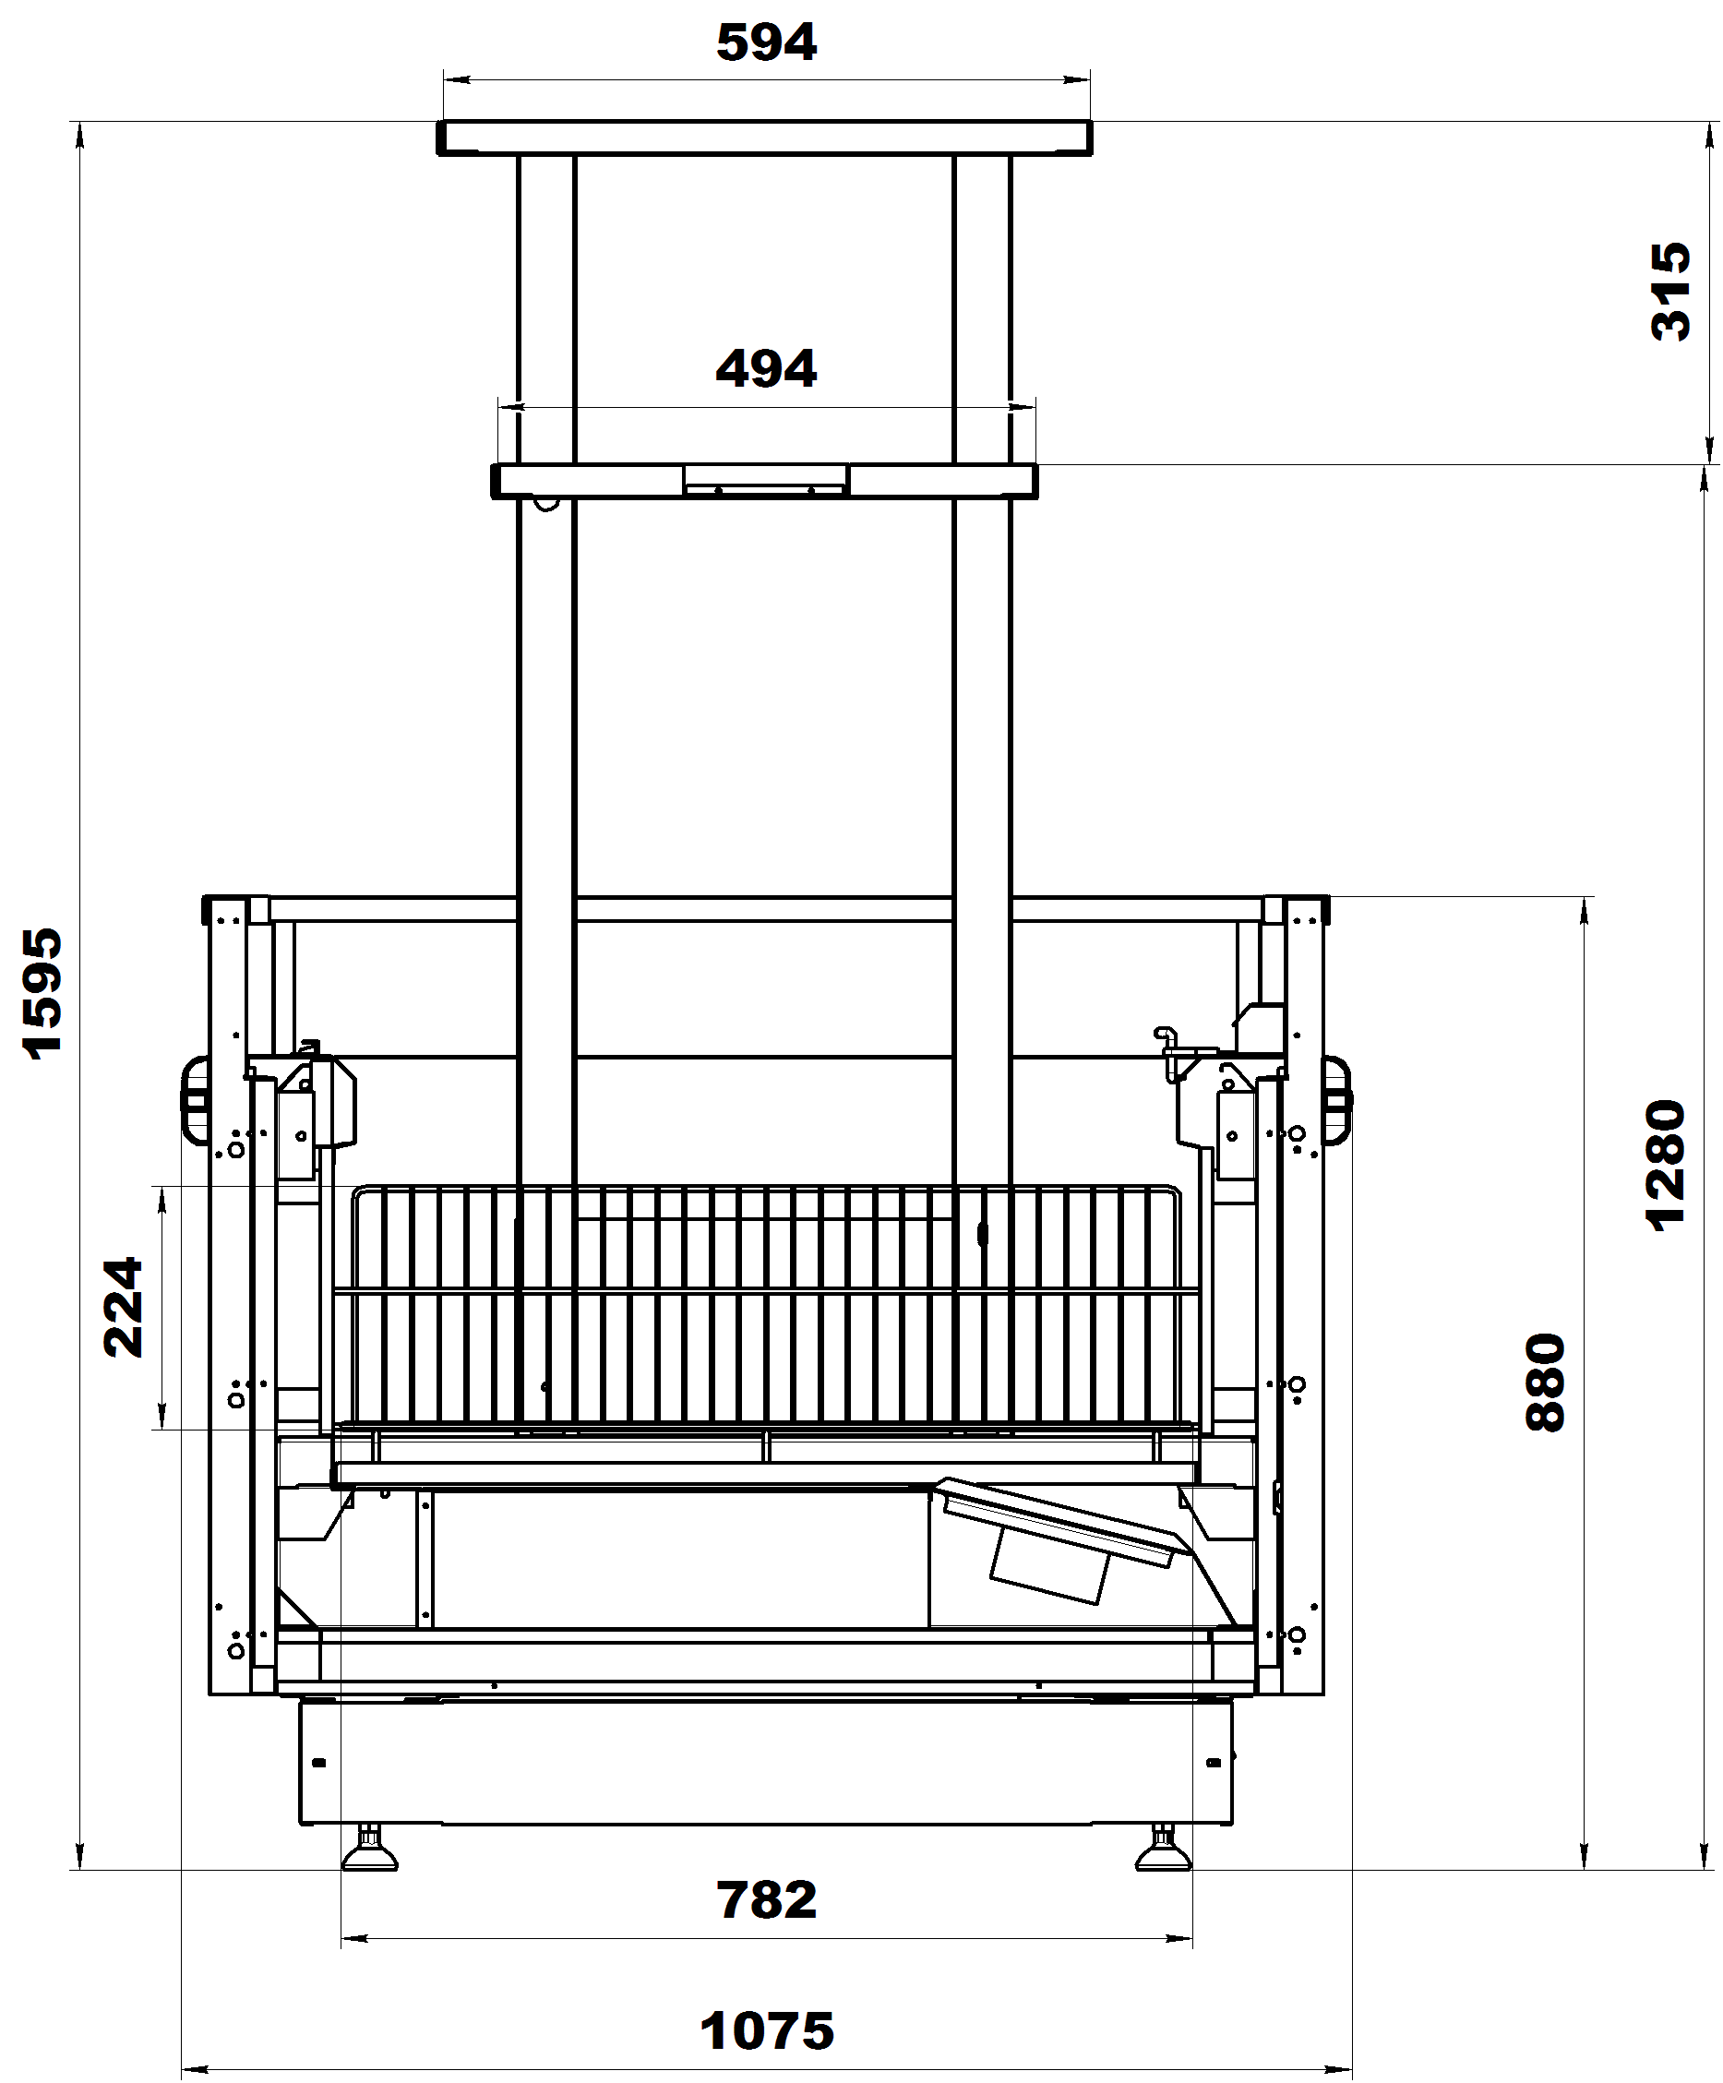
 | Стандартная комплектация:
 | Комплект ночных шторок
 | Проволочное основание
 | Проволочные делители (5 в 1875, 7 в 2500)
 | Контроллер
 | Комплект подключения к системе дренажа
 | Клапан ТРВ
 | Режим автоматической оттайки (ТЭН)
 | Деревянная упаковка
 | Комплект соединительный

Код завода | Наименование | Холодопроизводительность | Температурный режим, °C |  | размеры габаритные, мм |  | Розничная цена с НДС, руб. | Цена со скидкой с НДС, руб.
 |  | Вт | при +25˚С и влажности 60% | длина | ширина | высота
 | Бонеты морозильные серии Рица ВХНо | -35°С/45°С
6.350.127 | Рица ВХНо-1,875/1,0 (без боковин,ТРВ) | 840 | -18… | 1875 | 1075 | 880 | 144,265.00 | 144,265.00
6.350.128 | Рица ВХНо-2,5/1,0 (без боковин,ТРВ) | 1120 | -18… | 2500 | 1075 | 880 | 182,109.00 | 182,109.00
6.350.133 | Рица ВХНо-1,875/1,5 (без боковин,ТРВ) | 1260 | -18… | 1875 | 1575 | 880 | 151,646.00 | 151,646.00
6.350.130 | Рица ВХНо-2,5/1,5 (без боковин,ТРВ) | 1640 | -18… | 2500 | 1575 | 880 | 201,568.00 | 201,568.00

Код завода | Наименование |  |  |  | размеры габаритные, мм |  | Цена, руб | Цена со скидкой, руб
...

Эверест
 | АО"Контакт" 424026, Россия, Республика Марий Эл, г.Йошкар-Ола, ул.К.Маркса 133
 | Тел. (8362) 45-06-70, 45-08-95, факс 45-12-41
 | e-mail: zavod@mariholod.com

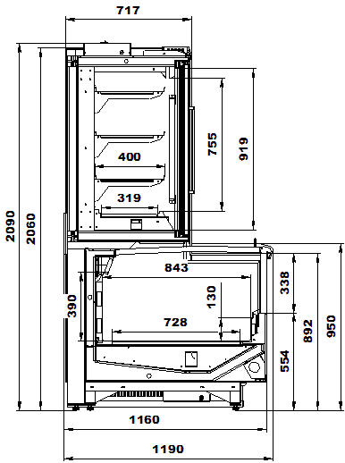
 | Эверест

 | Стандартная комплектация:

 | Стеклянные раздвижные крышки
 | Комплект стеклянных дверей с подогревом
 | Поставка в собранном виде, боковины в комплекте
 | 3 ряда полок в шкафу
 | Проволочные делители в бонете
 | Контроллер
 | Комплект подключения к системе дренажа
 | Клапан ТРВ
 | Режим автоматической оттайки (ТЭН)
 | Деревянная упаковка

Код завода | Наименование | Холодопроизводительность | Температурный режим, °C |  | размеры габаритные, мм |  | Розничная цена с НДС, руб. | Цена со скидкой с НДС, руб. | Примечание
 |  | (шкаф/ларь) Вт | при +25˚С и влажности 60% | длина | ширина | высота
 | Шкаф-бонеты морозильные серии Эверест ВХН | -35°С/45°С
6.325.001 | Витрина Эверест ВХН-1,875 |  | -18… | 1875 | 1190 | 2090 | 654,896.00 | 654,896.00 | возможность изготовления - по запросу
6.325.002-10 | Витрина Эверест ВХН-2,5 |  | -18… | 2500 | 1190 | 2090 | 850,462.00 | 850,462.00 | возможность изготовления - по запросу
6.325.003 | Витрина Эверест ВХН-3,75 | 890/1120 | -18… | 3750 | 1190 | 2090 | 1,258,552.00 | 1,258,552.00 | возможность изготовления - по запросу

